Sheet1
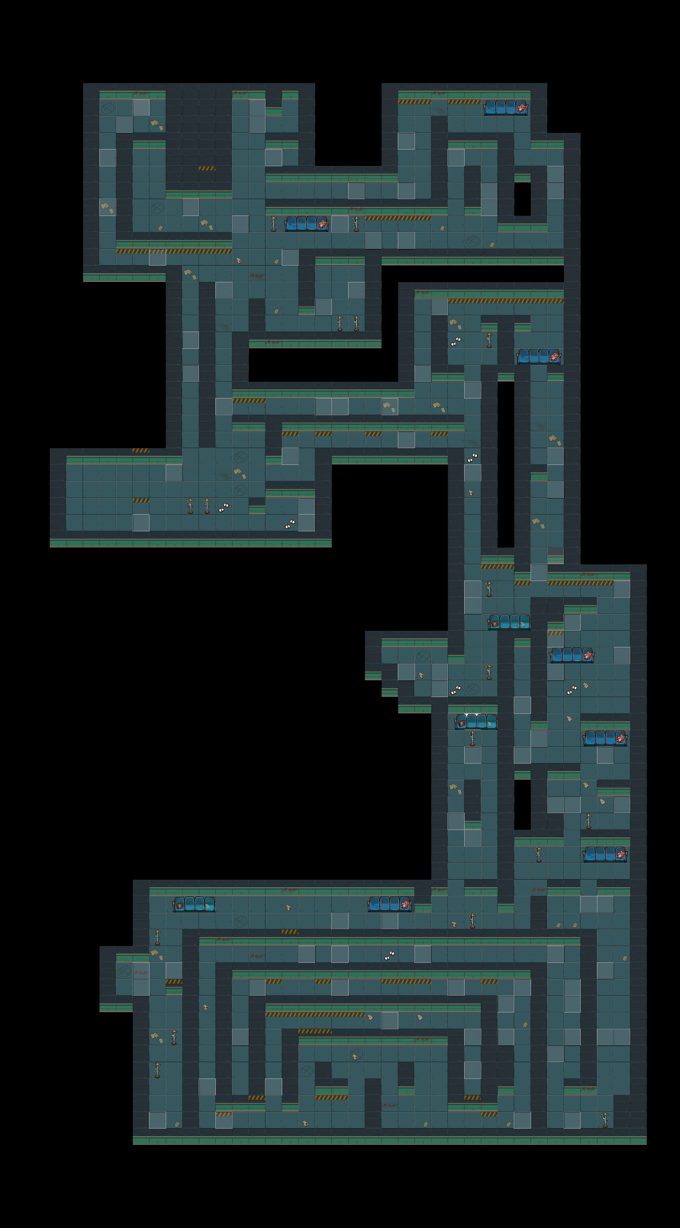

谜题/解码器
环境
角色语言
密码信息位置：161229
宝箱位置
昏暗的灯管在不停闪烁
随机事件触发点
怪物事件
踩到纸上发出声音（类似踩碎干树叶的声音）
药品点击后破碎
这个区域会听到奇怪的声音
（滴水的声音，吹风的声音）
横着一条路上灯光昏暗
点击这个空间的墙体，墙体会出现循序渐进被砸碎的样子。
需要三种效果
1
2
3
4
飞船材料

